Figur 1
Figur 1 - ANTAL med ret til tidlig pension og skøn for antal, der går på tidlig pension

1.000 personer | 2022 | 2023 | 2024 | 2025 | 2026 | 2027 | 2028 | 2029 | 2030 | 2031 | 2032 | 2033 | 2034 | 2035
Berettiget til tidlig pension | 41.3 | 49.4 | 56.6 | 55.9 | 52.2 | 45 | 34.3 | 24.8 | 32 | 42.2 | 39 | 31.8 | 22.5 | 28
Benytter tidlig pension | 24.5 | 29.4 | 32.5 | 29.0 | 25.1 | 21.5 | 16.6 | 12.8 | 16.6 | 21.8 | 20.4 | 16.8 | 12.3 | 15.5
Anm.: Antal er opgjort i helårspersoner, som kan modtage tidlig pension i det pågældende år.
Kilde: Egne beregninger på baggrund af Danmarks Statistiks registre og administrative oplysninger om individuelle ATP-indbetalinger stillet til rådighed af ATP.

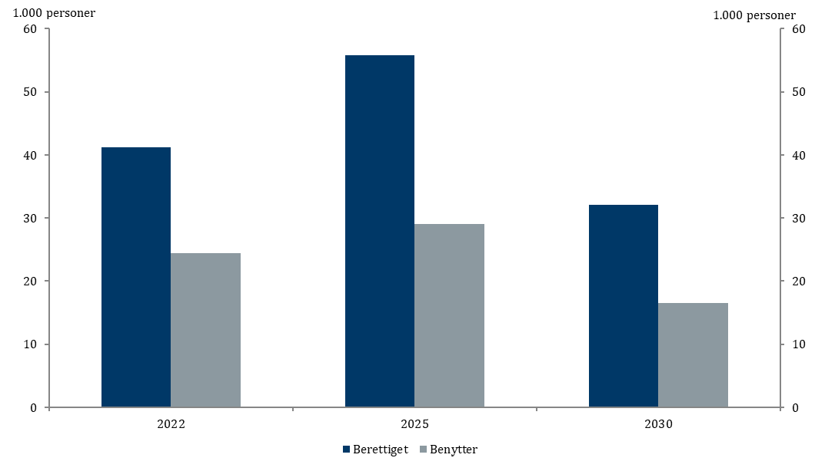

 | Berettiget til tidlig pension | Benytter tidlig pension | VISUAL-Y-AXIS
2022 | 41.3 | 24.5 | 0
2025 | 55.9 | 29.0
2030 | 32 | 16.6

 | 2022 | 2025 | 2030
Berettiget til tidlig pension | 41.3 | 55.9 | 32
Benytter tidlig pension | 24.5 | 29.0 | 16.6

Figur 2
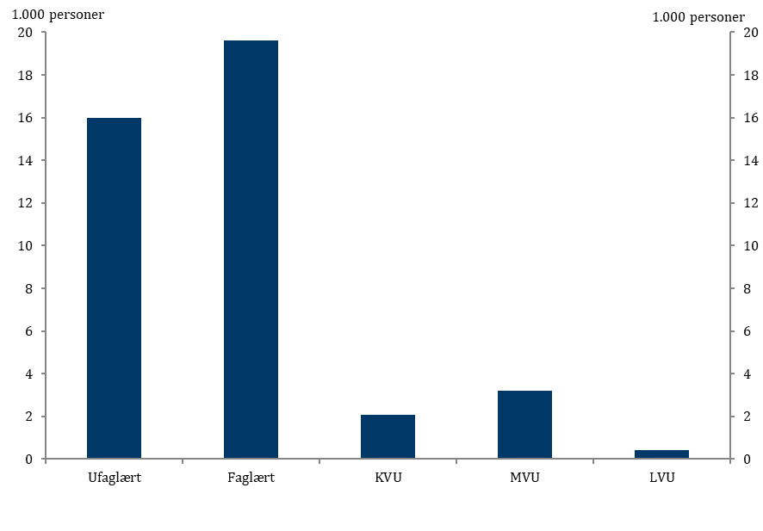
Figur 2 - ANTAL med ret til tidlig pension i 2022, opdelt på uddannelse

1.000 personer | Berettiget til tidlig pension
Ufaglært | 16.0
Faglært | 19.6
KVU | 2.1
MVU | 3.2
LVU | 0.4
Anm.: Antal er opgjort i helårspersoner, som kan modtage tidlig pension i det pågældende år.
Kilde: Egne beregninger på baggrund af Danmarks Statistiks registre og administrative oplysninger om individuelle ATP-indbetalinger stillet til rådighed af ATP.
 | Serie1 | VISUAL-Y-AXIS
Ufaglært | 16.0 | 0
Faglært | 19.6
KVU | 2.1
MVU | 3.2
LVU | 0.4

Figur 3
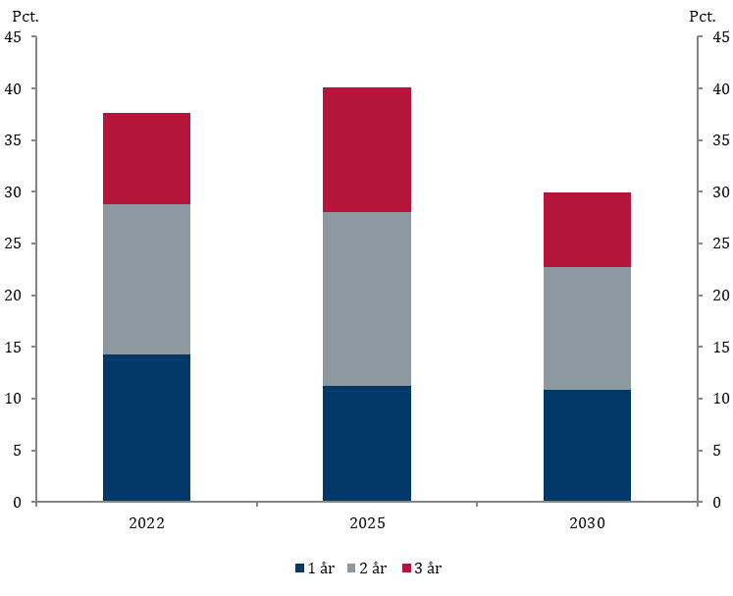
Figur 3 - ANDEL med ret til tidlig pension, der får 1, 2 eller 3 år

Pct. | 2022 | 2025 | 2030
1 år | 14.3 | 11.2 | 10.8
2 år | 14.5 | 16.8 | 11.9
3 år | 8.8 | 12.1 | 7.3
Anm.: Andelen er opgjort for berettigede helårspersoner, som er i alderen for tidlig pension, selv hvis retten først kan benyttes i de efterfølgende år.
Kilde: Egne beregninger på baggrund af Danmarks Statistiks registre og administrative oplysninger om individuelle ATP-indbetalinger stillet til rådighed af ATP.

Figur 4
Figur 4 - ANDEL med ret til tidlig pension i 2022 og 2025, opdelt på a-kasse

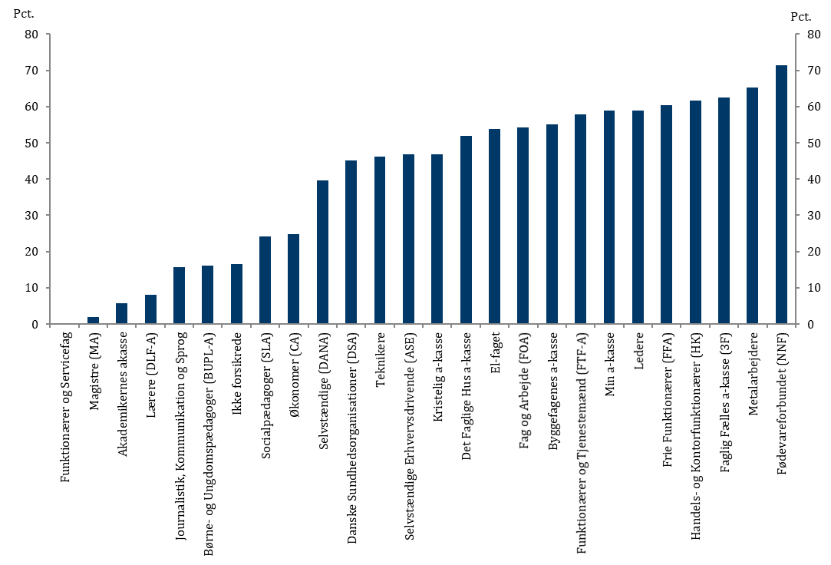
Pct. | 2022 | 2025
Funktionærer og Servicefag | 0.0 | 0.0
Magistre (MA) | 1.9 | 1.8
Akademikernes akasse | 5.7 | 5.6
Lærere (DLF-A) | 8.1 | 8.2
Journalistik, Kommunikation og Sprog | 15.7 | 10.2
Børne- og Ungdomspædagoger (BUPL-A) | 16.2 | 15.8
Ikke forsikrede | 16.4 | 14.9
Socialpædagoger (SLA) | 24.2 | 25.2
Økonomer (CA) | 24.8 | 18.2
Selvstændige (DANA) | 39.6 | 39.1
Danske Sundhedsorganisationer (DSA) | 45.1 | 30.0
Teknikere | 46.1 | 54.7
Selvstændige Erhvervsdrivende (ASE) | 46.8 | 47.5
Kristelig a-kasse | 46.8 | 50.4
Det Faglige Hus a-kasse | 52.0 | 57.3
El-faget | 53.8 | 83.9
Fag og Arbejde (FOA) | 54.3 | 56.5
Byggefagenes a-kasse | 55.2 | 71.9
Funktionærer og Tjenestemænd (FTF-A) | 57.8 | 59.9
Min a-kasse | 58.8 | 65.1
Ledere | 58.9 | 64.4
Frie Funktionærer (FFA) | 60.4 | 59.4
Handels- og Kontorfunktionærer (HK) | 61.7 | 62.9
Faglig Fælles a-kasse (3F) | 62.4 | 68.6
Metalarbejdere | 65.3 | 83.5
Fødevareforbundet (NNF) | 71.4 | 72.1
Anm.: Andelen er opgjort for berettigede helårspersoner, som er i alderen for tidlig pension, selv hvis retten først kan benyttes i de efterfølgende år.
Kilde: Egne beregninger på baggrund af Danmarks Statistiks registre og administrative oplysninger om individuelle ATP-indbetalinger stillet til rådighed af ATP.

Ekstra figur
Ekstra figur - ANTAL med ret til tidlig pension i 2022 og 2025, opdelt på a-kasse

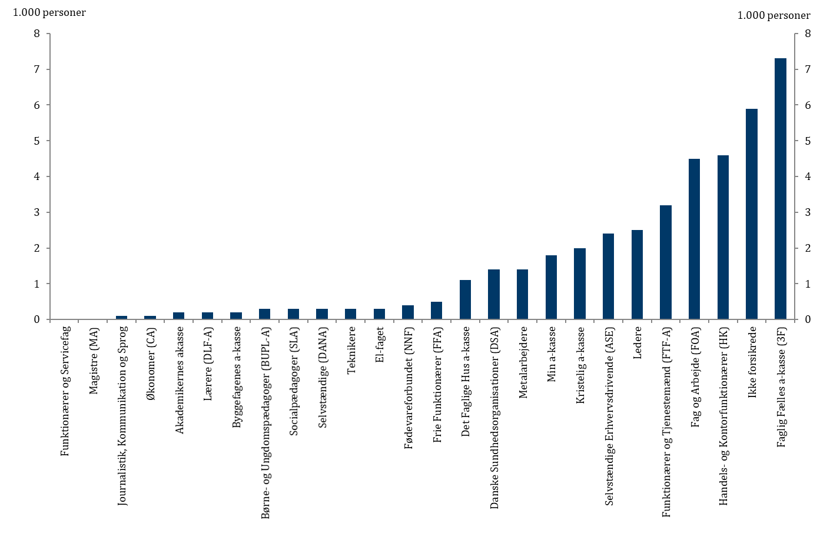
1.000 personer | 2022 | 2025
Funktionærer og Servicefag | 0.0 | 0.0
Magistre (MA) | 0.0 | 0.0
Journalistik, Kommunikation og Sprog | 0.1 | 0.1
Økonomer (CA) | 0.1 | 0.1
Akademikernes akasse | 0.2 | 0.3
Lærere (DLF-A) | 0.2 | 0.2
Byggefagenes a-kasse | 0.2 | 0.4
Børne- og Ungdomspædagoger (BUPL-A) | 0.3 | 0.3
Socialpædagoger (SLA) | 0.3 | 0.5
Selvstændige (DANA) | 0.3 | 0.5
Teknikere | 0.3 | 0.5
El-faget | 0.3 | 0.7
Fødevareforbundet (NNF) | 0.4 | 0.6
Frie Funktionærer (FFA) | 0.5 | 0.6
Det Faglige Hus a-kasse | 1.1 | 2.0
Danske Sundhedsorganisationer (DSA) | 1.4 | 1.0
Metalarbejdere | 1.4 | 3.3
Min a-kasse | 1.8 | 3.0
Kristelig a-kasse | 2.0 | 3.2
Selvstændige Erhvervsdrivende (ASE) | 2.4 | 3.6
Ledere | 2.5 | 4.2
Funktionærer og Tjenestemænd (FTF-A) | 3.2 | 3.8
Fag og Arbejde (FOA) | 4.5 | 5.3
Handels- og Kontorfunktionærer (HK) | 4.6 | 5.5
Ikke forsikrede | 5.9 | 5.9
Faglig Fælles a-kasse (3F) | 7.3 | 10.2
Anm.: Antal er opgjort i helårspersoner, som kan modtage tidlig pension i det pågældende år.
Kilde: Egne beregninger på baggrund af Danmarks Statistiks registre og administrative oplysninger om individuelle ATP-indbetalinger stillet til rådighed af ATP.

